1.1
voltar à página inicial |  |  |  | 1 - FORMULÁRIOS
 | S | N | NA
 | x |  |  | 1.1 A sequência de tabulação entre campos segue a sequência de preenchimento
 |  |  |  | A ordem de tabulação por entre os campos deve corresponder à sequência normal de preenchimento do formulário.

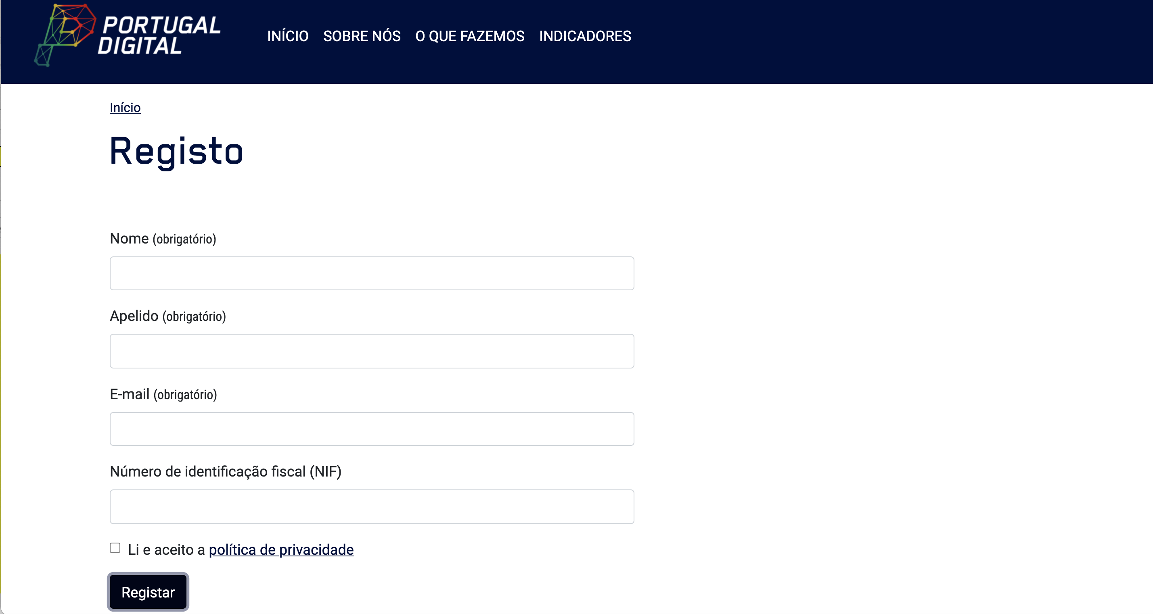
 | Listagem de evidências
 |  |  |  |  | Notas:
 |  |  |  |  | Este site tem poucos formulários. No formulário de registo a ordem de tabulação entre os campos segue sequência normal.

 | https://portugaldigital.gov.pt/registo/

 | Notas de preenchimento:
 | - Coloque aqui imagens, printscreens ilustrativos, coloque sempre o endereço das páginas de onde retirar as imagens com exemplos ilustrativos.
 | - As imagens e as notas não estão limitadas aos campos a amarelo.
 | - Nas restantes folhas internas, estas instruções já não existem mas aplicam-se igualmente.

2.1
voltar à página inicial |  |  |  | 2 - CAMPOS
 | S | N | NA
 | x |  |  | 2.1 O tamanho dos campos deve refletir o tamanho previsível dos dados
 |  |  |  | O tamanho dos campos deve refletir o tamanho previsível para a entrada dos dados. Por exemplo, um campo para telefone deve ter a largura estritamente necessária para conter todos os dígitos. Nem mais nem menos.

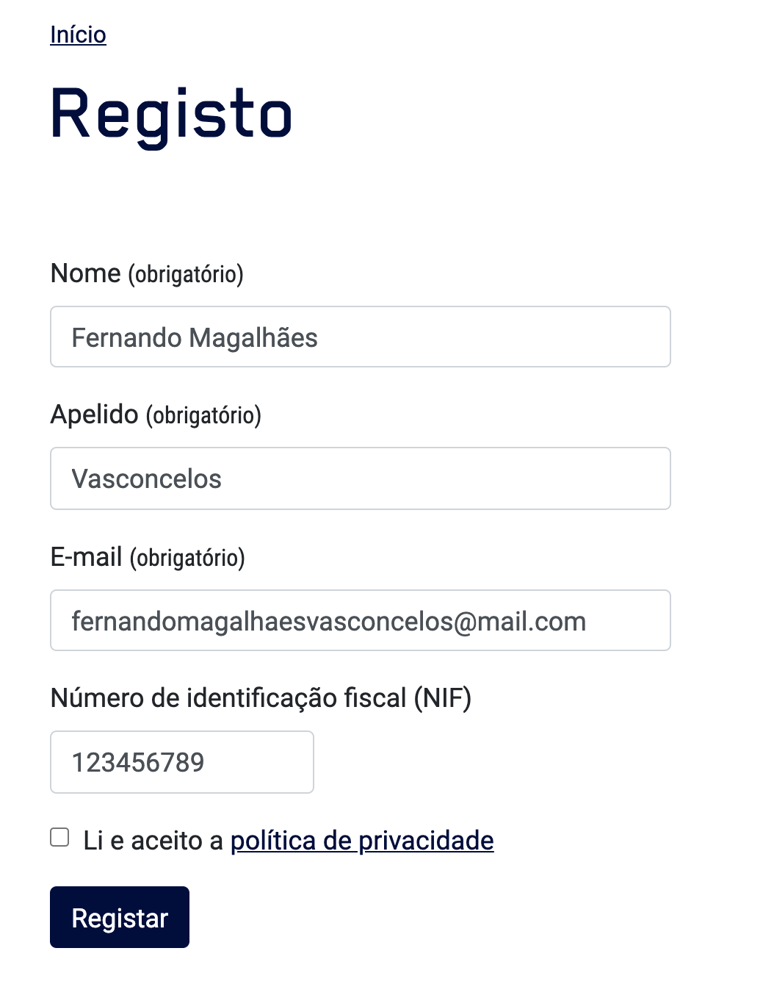
 | Listagem de evidências
 |  |  |  |  | Notas:
 |  |  |  |  | O tamanho dos campos tem a dimensão previsível para a entrada dos dados.

 | https://portugaldigital.gov.pt/registo/

2.4
voltar à página inicial |  |  |  | 2 - CAMPOS
 | S | N | NA
 | x |  |  | 2.4 Campos obrigatórios devem ser claramente indicados como tal
 |  |  |  | A identificação não deve basear-se apenas na cor. A sinalética visual de identificação deve ser notória. Deve ser disponibilizado um equivalente alternativo compatível com as tecnologias de apoio usadas por utilizadores com necessidades especiais.

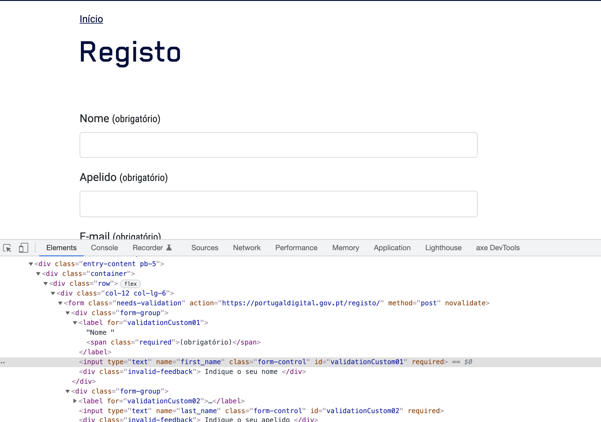
 | Listagem de evidências
 |  |  |  |  | Notas:
 |  |  |  |  | Os campos obrigatórios estão marcados com o descritivo textual "Obrigatório" e com o atributo "required".

 | https://portugaldigital.gov.pt/registo/

4.3
voltar à página inicial |  |  |  | 4 - ERROS
 | S | N | NA
 | x |  |  | 4.3 As mensagens de erro são claramente identificadas junto aos campos de origem
 |  |  |  | As mensagens de erro devem ser apresentadas claramente associadas aos campos a que dizem respeito. Isto não invalida a necessidade de as apresentar numa lista-sumário. Esta última técnica é particularmente útil em páginas longas.

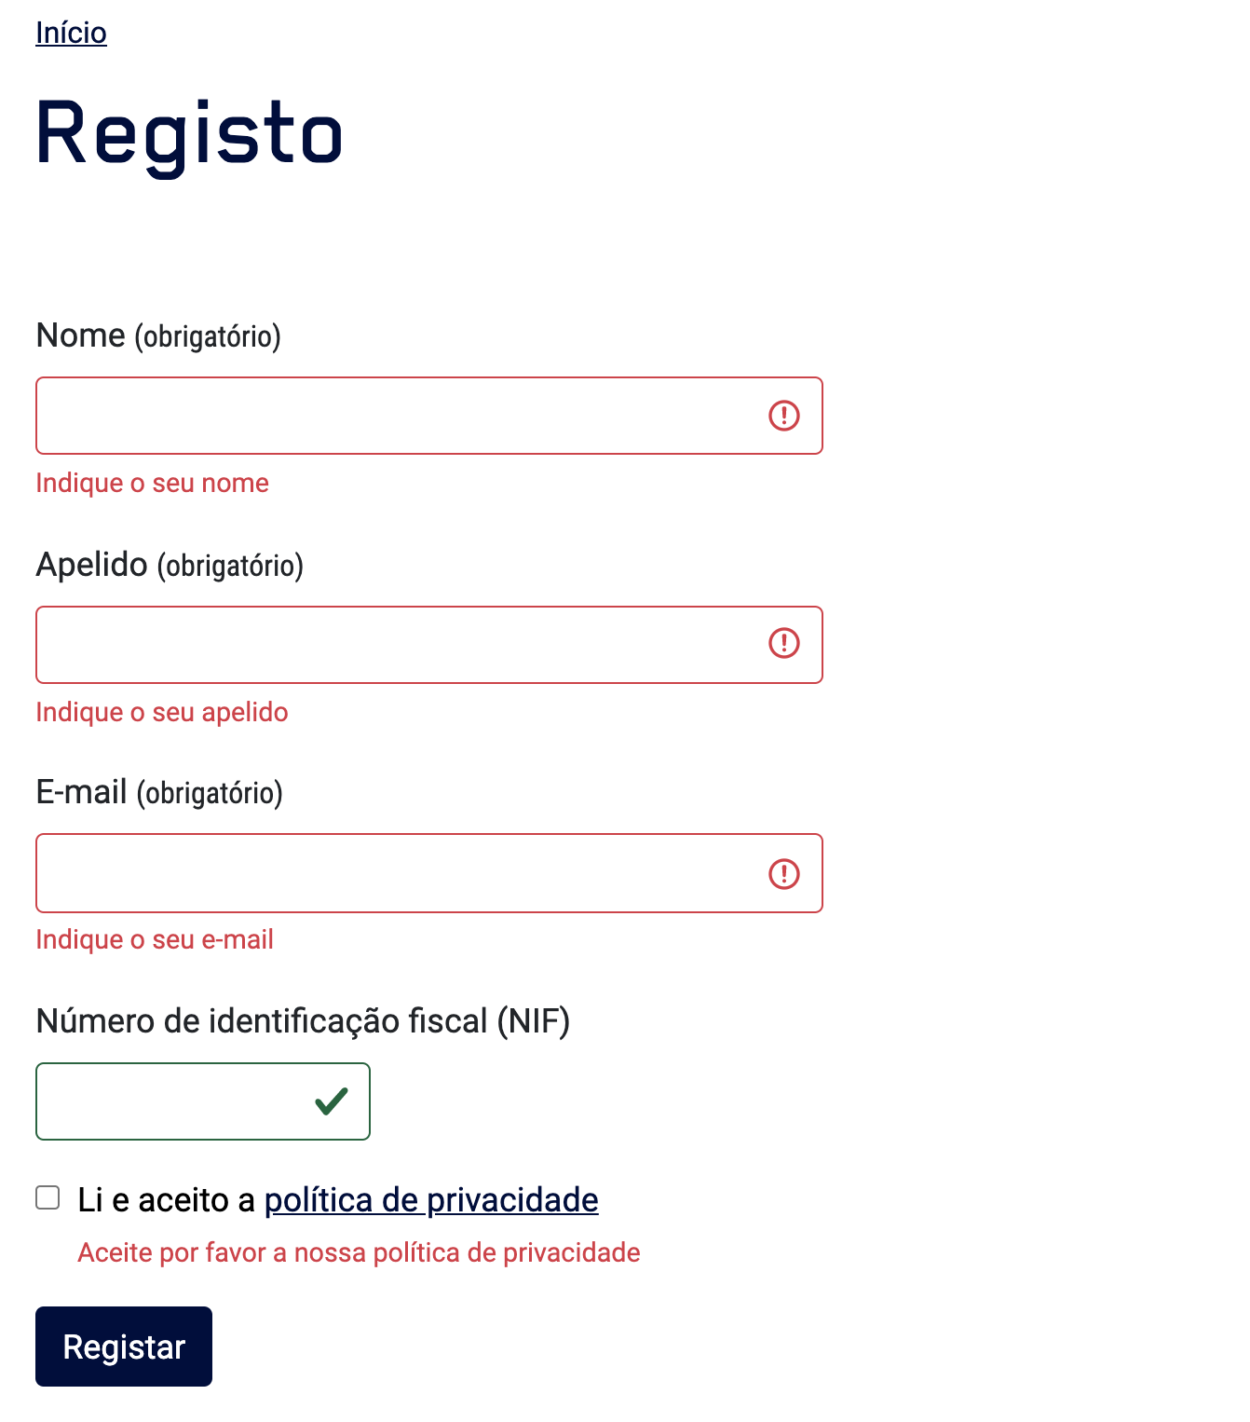
 | Listagem de evidências
 |  |  |  |  | Notas:
 |  |  |  |  | No formulário de registo as mensagens de erro são apresentadas junto aos campos de origem.

